Burndowns
Periode Burn down
 | Ideaal | gepland verloop | still to do
begin | 460 | 460 | 460
1 | 345 | 345 | 440
2 | 230 | 230 | 365
3 | 115 | 110 | 365
4 | 0 | 0 | 365
Sprint 1
 | nog te doen | ideaal
0 | 115 | 115.0
1 | 105 | 95.8
2 | 95 | 76.7
3 | 75 | 57.5
4 | 55 | 38.3
5 | 35 | 19.2
6 | 25 | 0.0
0 | 0 | 0.0
0 | 0 | 0.0
0 | 0 | 0.0
0 | 0 | 0.0
0 | 0 | 0.0
0 | 0 | 0.0
0 | 0 | 0.0
0 | 0 | 0.0
Sprint 2
 | nog te doen | ideaal | nog te doen | ideaal
0 | 115 | 115.0 | 115 | 115.0
1 | 100 | 95.8 | 100 | 95.8
2 | 80 | 76.7 | 80 | 76.7
3 | 50 | 57.5 | 50 | 57.5
4 | 50 | 38.3 | 50 | 38.3
5 | 50 | 19.2 | 50 | 19.2
6 | 50 | 0.0 | 50 | 0.0
0 | 0 | 0.0 | 0 | 0.0
0 | 0 | 0.0 | 0 | 0.0
0 | 0 | 0.0 | 0 | 0.0
0 | 0 | 0.0 | 0 | 0.0
0 | 0 | 0.0 | 0 | 0.0
0 | 0 | 0.0 | 0 | 0.0
0 | 0 | 0.0 | 0 | 0.0
0 | 0 | 0.0 | 0 | 0.0

Sprint 3
 | nog te doen | ideaal
0 | 120 | 120.0
1 | 120 | 100.0
2 | 120 | 80.0
3 | 120 | 60.0
4 | 120 | 40.0
5 | 120 | 20.0
6 | 120 | 0.0
0 | 0 | 0.0
0 | 0 | 0.0
0 | 0 | 0.0
0 | 0 | 0.0
0 | 0 | 0.0
0 | 0 | 0.0
0 | 0 | 0.0
0 | 0 | 0.0
Sprint 4
 | nog te doen | ideaal
0 | 110 | 110.0
1 | 110 | 91.7
2 | 110 | 73.3
3 | 110 | 55.0
4 | 110 | 36.7
5 | 110 | 18.3
6 | 110 | 0.0
0 | 0 | 0.0
0 | 0 | 0.0
0 | 0 | 0.0
0 | 0 | 0.0
0 | 0 | 0.0
0 | 0 | 0.0
0 | 0 | 0.0
0 | 0 | 0.0

Uitleg
Uitleg

Deze Burn Down Charts zijn gemaakt om te gebruiken in het onderwijs. Het hele curriculum kan projectmatig worden aangepakt, maar de school kan er ook voor kiezen om een deel ervan te doen. De tabbladen zijn beveiligd zonder wachtwoord. Je kan de beveiliging opheffen, maar wees dan voorzichtig met de formules. Weet wat je doet en verander nooit iets in het origineel, maar maak eerst een kopie.

Vul aan het eind van de dag in hoeveel punten in totaal op die dag zijn weggewerkt.

Tabblad: sprint planning
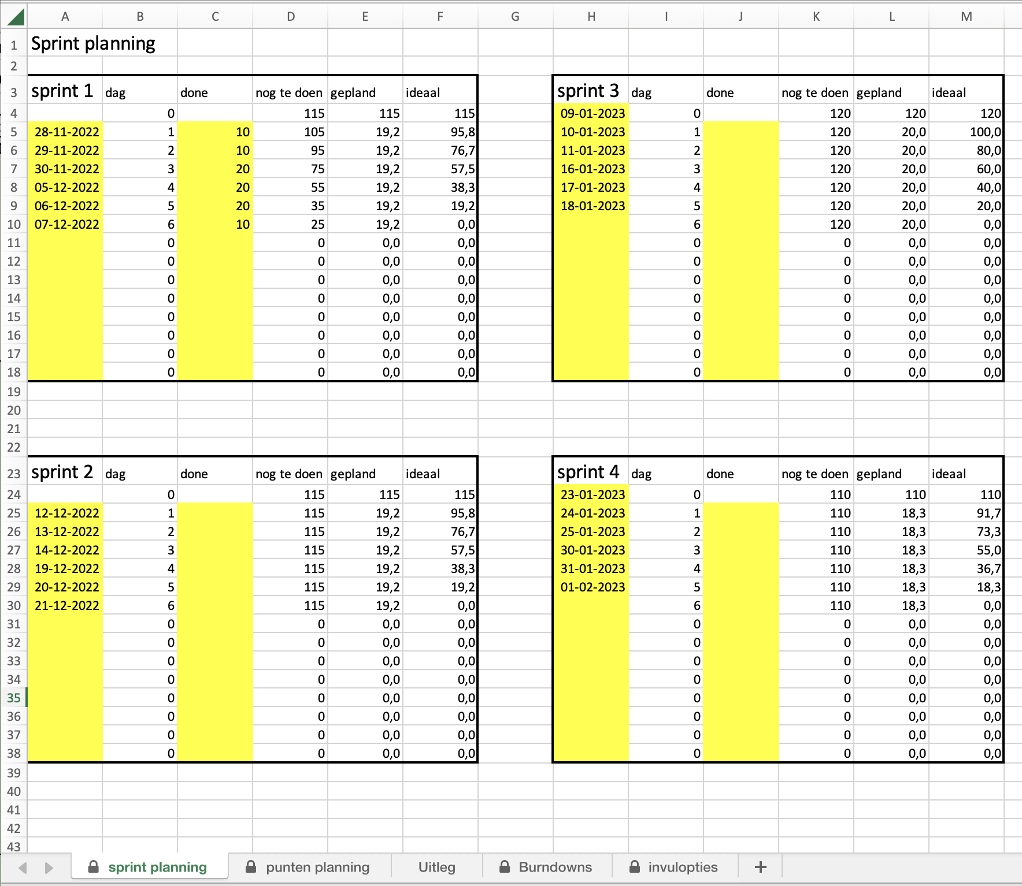

Vul de data in van de dagen in de sprint.

Tabblad: punten planning
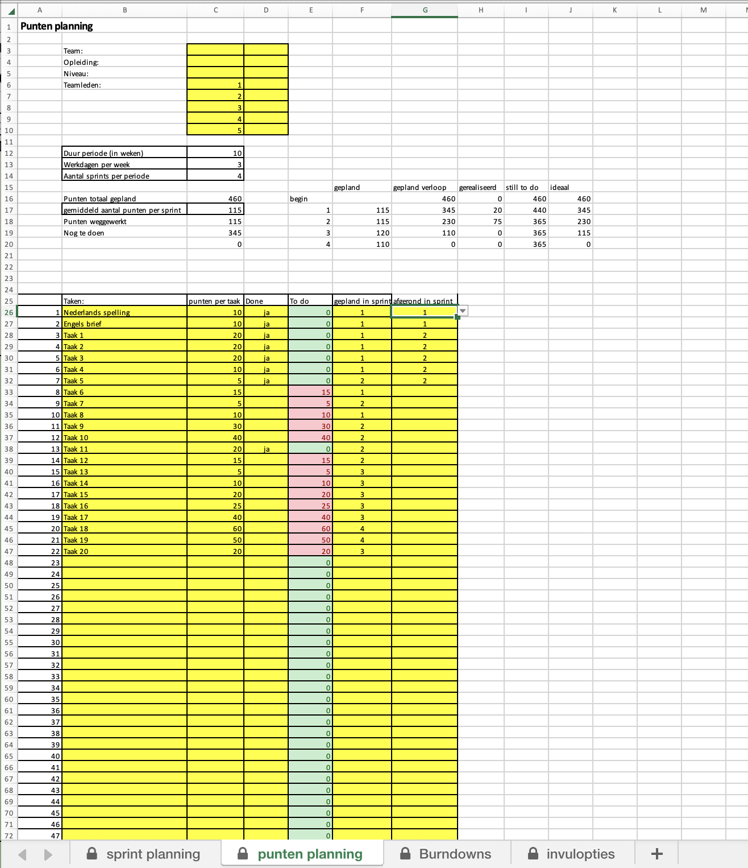

Vul hier jullie teamnaam of -nummer en jullie namen, opleiding en niveau in.
Hier zie je hoeveel punten jullie in totaal weg te werken hebben deze periode, hoeveel er al gedaan is en hoeveel er nog te doen is.

Vul hier in hoe lang de periode duurt en hoeveel werkdagen de werkweek heeft. Bepaal met je team of je evt. BPV-dagen meetelt of niet.

Als de taak afgerond is, noteer dan aan het eind van de dag in welke sprint dit gedaan is.

Noteer hier alle taken voor deze periode. Iedere taak op een eigen regel.
Vul hier in in welke sprint je de taak plant.

Hier zie je per taak of die is afgerond of nog te doen is. Groen = afgerond, rood = nog te doen.
Noteer hier hoeveel punten jullie aan een taak hebben gegeven tijdens punten pokeren.

Als een taak is afgerond, klik dan op het driehoekje en kies "ja"

Tabblad: punten planning
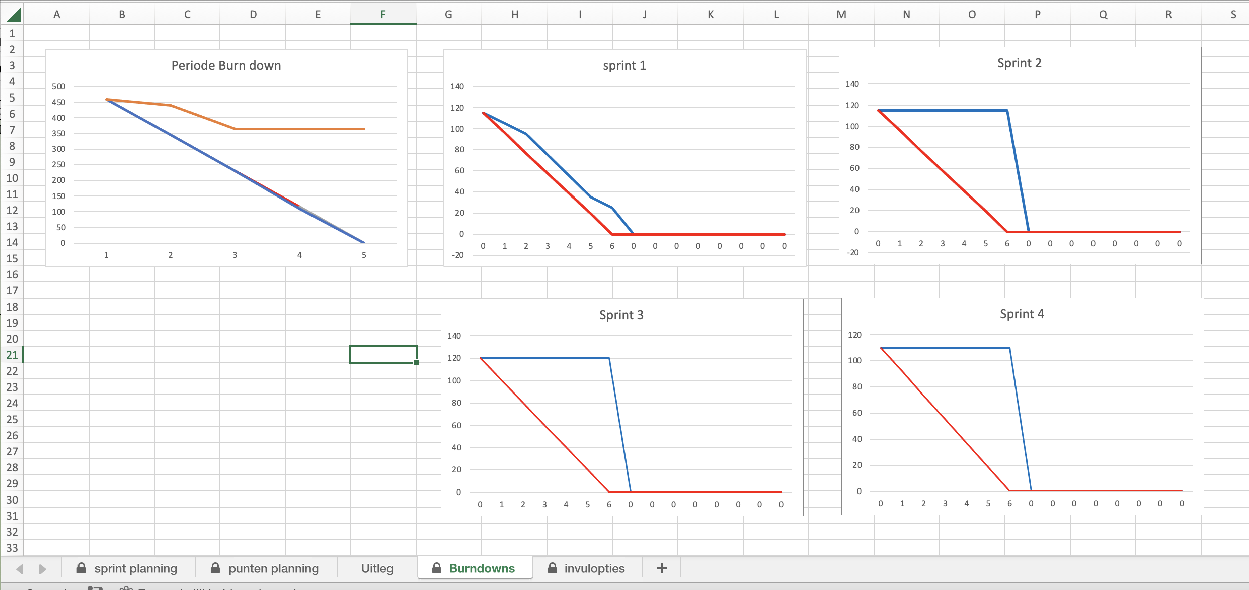

Per sprint kun je zien hoe de voortgang verloopt. Zorg dat je kunt uitleggen hoe jullie lijnen zijn ontstaan.

In de periode Burn Down zie je of je in de periode op schema loopt. De blauwe lijn is de ideale lijn, de rode lijn is zoals jullie voortgang werkelijk is. Onder de ideale lijn betekent: jullie lopen voor op schema. Boven de lijn betekent: jullie lopen achter op schema.

